List1
 |  |  |  | MŠ Rakovnická | MŠ Březová | ŠJ | ZŠ | ŠD
POŘADÍ POLOŽEK NUTNO DODRŽET | vzorové foto | vzorová položka | nabízená položka | počet kusů / balení |  |  |  |  | ks celkem | jednotková cena s DPH | celková cena s DPH
1 |  | Aviváž sensitiv bílá 3 L |  | 0 | 3 | 3 | 5 | 2 | 13 |  | 0.00 Kč
2 |  | Real Chlorax gel Mint 750 g, dezinfekční a bělící prostředek s gelovou konzistencí - ničí bakterie, viry, kvasinky a plísně - vhodný na všechny omyvatelné plochy v celé domácnosti (podlahy, obklady, vany, umyvadla…) |  | 0 | 12 | 40 | 30 | 5 | 87 |  | 0.00 Kč
3 |  | Tekutý čistící krém na čištění nádobí, sporáků..., 600 g |  | 0 | 2 | 30 | 0 | 0 | 32 |  | 0.00 Kč
4 |  | Clin na okna a rámy 750 ml |  | 0 | 4 | 2 | 10 | 2 | 18 |  | 0.00 Kč
5 |  | Clin - na okna, pistole 500 ml citrus Flo |  | 2 | 6 | 2 | 20 | 2 | 32 |  | 0.00 Kč
6 | 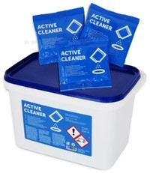 | Čistící prostředek na mytí konvektovatů - Retigo Active Cleaner - kyblík (50 ks sáčků v balení) |  | 0 | 0 | 2 | 0 | 0 | 2 |  | 0.00 Kč
7 |  | Drana na nádobí 500g |  | 0 | 0 | 24 | 0 | 0 | 24 |  | 0.00 Kč
8 |  | Drátěnka na teflon 12x7cm - 1 ks |  | 10 | 15 | 20 | 0 | 0 | 45 |  | 0.00 Kč
9 |  | Drátěnka spirála maxi 40g SP40 |  | 2 | 10 | 35 | 0 | 0 | 47 |  | 0.00 Kč
10 |  | Fixinela s vůní, 500 ml, tekutý čistič na rez a vodní kámen |  | 15 | 2 | 20 | 10 | 2 | 49 |  | 0.00 Kč
11 |  | SAVO Razant je vysoce účinný gelový tekutý prostředek se zesíleným účinkem na uvolnění ucpaných odpadů a na odstranění nepříjemného zápachu |  | 0 | 0 | 6 | 6 | 0 | 12 |  | 0.00 Kč
12 |  | Čistič pro koupelny - 750ml |  | 0 | 5 | 0 | 10 | 5 | 20 |  | 0.00 Kč
13 | 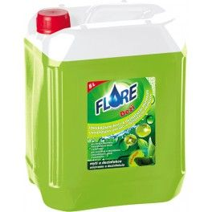 | Univerzální mycí a dezinfekční přípravek - Flore dezi 5 l |  | 3 | 8 | 10 | 20 | 2 | 43 |  | 0.00 Kč
14 |  | Flore WC gel 750ml - čistící prostředek, desinfekční gel |  | 10 | 10 | 15 | 0 | 0 | 35 |  | 0.00 Kč
15 |  | Hadr mycí 60x60cm |  | 10 | 5 | 5 | 10 | 0 | 30 |  | 0.00 Kč
16 |  | Regenerační krém na ruce - Isolda - 100 ml |  | 3 | 5 | 3 | 0 | 5 | 16 |  | 0.00 Kč
17 |  | Tekutý prostředek na ruční mytí nádobí - Jar 5 L |  | 20 | 20 | 30 | 6 | 1 | 77 |  | 0.00 Kč
18 |  | Kartáč na nádobí s dlouhou rukojetí |  | 0 | 0 | 2 | 5 | 4 | 11 |  | 0.00 Kč
19 |  | Flore Sanita Active, 5 L (likvidace virů, bakterií, plísní) |  | 0 | 8 | 10 | 10 | 5 | 33 |  | 0.00 Kč
20 |  | Krystal univerzální dezinfekce 750 ml bez chlóru - proti virům, s rozprašovačem |  | 0 | 10 | 0 | 15 | 2 | 27 |  | 0.00 Kč
21 |  | Kuchyňské houby profilované midi-profi 3 ks v bal. (9x6x4 cm) |  | 10 | 10 | 0 | 5 | 5 | 30 |  | 0.00 Kč
22 |  | Mr. Propper univerzální čistící prostředek, ocean, 5 L |  | 10 | 3 | 4 | 3 | 1 | 21 |  | 0.00 Kč
23 |  | Purex AMS - nepěnivý alkalický prostředek pro strojní mytí nádobí 13kg |  | 5 | 6 | 3 | 0 | 0 | 14 |  | 0.00 Kč
24 |  | Purex O - kyselý tekutý oplachovací, leštící a sušící prostředek do myček nádobí 10kg |  | 1 | 2 | 10 | 0 | 0 | 13 |  | 0.00 Kč
25 |  | Tekutý, vysoce alkalický, všestranný mycí prostředek s aktivním chlórem. Vhodný pro profesionální myčky na nádobí, průchozí myčky, i pásové myčky v restauracích, hotelech a profesionálních kuchyních. Tekutý, bezfosfátový, vysoce koncentrovaný, mycí prostředek, určený pro všechny typy profesionálních myček nádobí a skla s automatickým dávkováním. Bal. 24 kg |  | 0 | 0 | 15 | 0 | 0 | 15 |  | 0.00 Kč
26 |  | Pytle na odpad 120 l, 70x110 cm, HDPE o síle min. 45 my nebo LDPE o síle min. 100 my, černé 15 ks/bal |  | 3 | 5 | 10 | 10 | 0 | 28 |  | 0.00 Kč
27 | 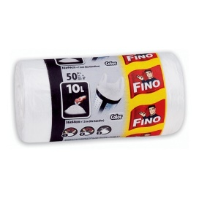 | Pytle / sáčky na odpad - 10 L - 50 ks v balení (min. velikost 35x35 cm) |  | 0 | 8 | 0 | 20 | 3 | 31 |  | 0.00 Kč
28 |  | Pytle do koše - 60 l/50 ks (vel. 63x74 cm) |  | 30 | 20 | 10 | 80 | 0 | 140 |  | 0.00 Kč
29 | 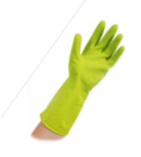 | Latexové rukavice úklidové L |  | 0 | 10 | 5 | 4 | 1 | 20 |  | 0.00 Kč
30 |  | Sgrassa brilla 750ml / čištění trouby |  | 0 | 6 | 0 | 5 | 2 | 13 |  | 0.00 Kč
31 |  | Souprava smetáček + lopatka |  | 5 | 0 | 2 | 5 | 2 | 14 |  | 0.00 Kč
32 |  | Škrobenka z levandule 500g |  | 0 | 0 | 0 | 5 | 3 | 8 |  | 0.00 Kč
33 | 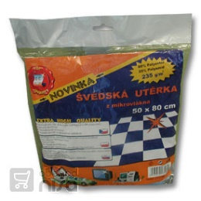 | Švédský hadr 50 x 80 cm |  | 0 | 0 | 10 | 10 | 2 | 22 |  | 0.00 Kč
34 |  | Tongo prací prášek 15 kg |  | 3 | 5 | 3 | 5 | 1 | 17 |  | 0.00 Kč
35 |  | Útěrka z mikrovlákna 30x30, 4ks v bal./ Spontex Söke Mikro |  | 0 | 0 | 0 | 0 | 3 | 3 |  | 0.00 Kč
36 |  | WC souprava |  | 20 | 2 | 0 | 5 | 0 | 27 |  | 0.00 Kč
37 |  | Tekutý, vysoce alkalický, všestranný mycí prostředek s aktivním chlórem. Vhodný pro profesionální myčky na nádobí, průchozí myčky, i pásové myčky v restauracích, hotelech a profesionálních kuchyních. Tekutý, bezfosfátový, vysoce koncentrovaný, mycí prostředek, určený pro všechny typy profesionálních myček nádobí a skla s automatickým dávkováním. Bal. 24 kg |  | 0 | 0 | 0 | 0 | 0 | 0 |  | 0.00 Kč
38 |  | Profesionální leštěnka na nerez v rozprašovači, 550 ml |  | 0 | 3 | 0 | 0 | 0 | 3 |  | 0.00 Kč
39 |  | Vysoce účinný dezinfekční přípravek pro odstraňování plísní, řas a kvasinek z povrchu dřeva a zdiva, omítky a malby zdí interiéru i exteriéru, 500 ml |  | 0 | 15 | 5 | 0 | 0 | 20 |  | 0.00 Kč
40 |  | Fixinela na nerezové nádobí a plasty, čistící pasta 200g |  | 5 | 5 | 10 | 0 | 0 | 20 |  | 0.00 Kč
41 | 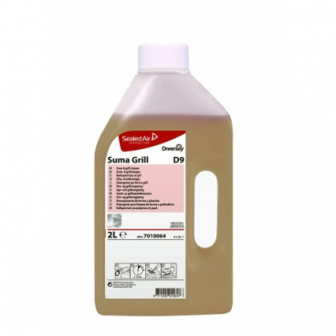 | Suma Grill D9 - 2 l - čistič grillů, vysoce účinný prostředek určený pro pravidelné odstraňování mastnoty a napálených zbytků v potravinářských provozech |  | 0 | 1 | 0 | 0 | 0 | 1 |  | 0.00 Kč
42 | 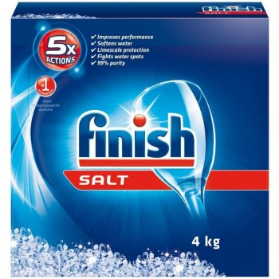 | Sůl do myčky, 4 kg |  | 1 | 0 | 0 | 0 | 0 | 1 |  | 0.00 Kč
43 | 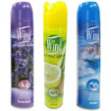 | Osvěžovač vzduchu, sprej, 300ml |  | 2 | 0 | 10 | 0 | 2 | 14 |  | 0.00 Kč
44 |  | Toro, 200 g čistící pasta na neleštěné hliníkové a smaltované nádobí, keramické obklady, vany, umyvadla a pod. |  | 0 | 0 | 0 | 10 | 2 | 12 |  | 0.00 Kč
45 |  | Bref WC gel Pine forest - náplň do košíčků - 360 ml |  | 4 | 8 | 0 | 10 | 0 | 22 |  | 0.00 Kč
 |  |  |  |  |  |  |  |  |  |  | 0.00 Kč

Cena celkem bez DPH včetně náhradního plnění
Cena celkem s DPH včetně náhradního plnění

